Toelichting
Technische toelichting

Populatie
De tabellen bevatten het aantal personen en de totale uitgaven aan studietoeslag (statistiekcode 21) die in het verslagjaar 2024 in Nederland gemaakt zijn volgens de BUS. Daarbij zijn alleen de records van de personen meegenomen waarbij diegene 15 jaar of ouder is en nog niet de AOW-leeftijd heeft bereikt. Ook de personen die enkel lege of nulbedragen hebben zijn niet meegenomen in de cijfers.

Peildatum
Het verslagjaar van deze tabellen is 2024. In de tabellen is leeftijd berekend met peildatum ultimo verslagjaar. Per verslagmaand wordt gekeken of iemand 15 jaar of ouder is en nog niet de AOW-leeftijd heeft bereikt. Als iemand in een gegeven verslagmaand nog geen 15 jaar oud is of de AOW-leeftijd heeft bereikt, wordt de informatie van de persoon niet meegenomen. Het soort onderwijs van de persoon is aangekoppeld op aanvangsdatum van de uitkering studietoeslag, maar als deze voor het verslagjaar valt is 1 januari van het verslagjaar als peildatum gekozen.

Variabelen
Voor deze tabel is gebruik gemaakt van cijfers uit de BUS (personen, bedragen, vrijlating stagevergoeding), BRP (geboortedatum) en Studerenden (type onderwijs).
Het tabblad 'Begrippen' bevat een beschrijving van de gebruikte bestanden.

Methode bedragen
Voor de jaarbedragen zijn er geen correcties uitgevoerd. Daar is enkel de som genomen van de bedragen studietoeslag die zijn uitbetaald in het verslagjaar, inclusief voor- en nabetalingen. Voor de maandbedragen in tabel 2 zijn de bedragen gecorrigeerd. De correctie is in vier stappen gedaan. Stap 1) De eerste stap is dat alleen de records van de uitkeringen zijn geselecteerd die geen voor- of nabetaling zijn, oftewel alleen de records die in de studietoeslagperiode voorkomen. Stap 2) De tweede stap is dat, van de geselecteerde records in stap 1, de missende of nul-bedrag records gecorrigeerd zijn met behulp van het eerstvolgende bedrag hoger dan 0. Ter illustratie: indien er een aanvangsdatum is van 1 april 2024 en een einddatum van 31 oktober 2024 en er zijn tussen april en juni drie bedragen van 0 euro uitgekeerd en in juli één bedrag van 400 euro, worden de bedragen in de periode van april tot en met juli gecorrigeerd met 100 euro. Stap 3) Indien er voor de geselecteerde uitkeringen in stap 1 nabetalingen zijn, worden deze bedragen verdeeld over de records van de uitkering die in de studietoeslagperiode vallen. Ter illustratie: indien er een aanvangsdatum is van 1 april 2024 en een einddatum van 31 oktober 2024 en er in die periode drie bedragen van 300 euro zijn uitgekeerd. Mocht er in december 2024, na de einddatum van de uitkering, nog een bedrag van 300 euro zijn uitgekeerd, wordt dit bedrag gedeeld door 3 (het aantal maanden studietoeslag binnen de studietoeslagperiode) en wordt er zodoende 100 euro bij de drie maandbedragen van 300 euro opgeteld, waarbij het maandbedrag dan uitkomt op 400 euro. Stap 4) De records die na stap 1 t/m 3 nog steeds een missend of nul-bedrag hebben, worden verwijderd. Let op: indien er aan een persoon in de studietoeslagperiode geen bedragen zijn uitgekeerd, maar er in het verslagjaar enkel een of meerdere bedragen zijn uitgekeerd voor of na afloop van de studietoeslagperiode (voor- en nabetalingen), worden deze bedragen niet

Aandachtspunten bij de cijfers
Door de versnelde invoering van de nieuwe studietoeslag was het voor een aantal gemeenten niet mogelijk om de studietoeslag aan te leveren in 2022. Ondanks dat de aanlevering in verslagjaar 2023 en 2024 aanzienlijk verbeterd is, kan dit mogelijk nog een rol spelen, met name met betrekking tot de uitgekeerde bedragen.
Voor tabel 1 geldt verder dat uit een kwaliteitsonderzoek in 2023 van het CBS is gebleken dat het nog niet mogelijk was voor alle gemeenten te registreren of er sprake was van vrijlating van inkomsten. De kolom met cijfers over vrijlating stagevergoeding geeft daarmee vermoedelijk ook over 2024 nog een lichte onderschatting weer van de werkelijkheid. Voor tabel 2 geldt allereerst dat het gemiddelde maandbedrag een hoger is dan op basis van de normbedragen verwacht zou worden. Dit heeft ermee te maken dat de normbedragen minimumbedragen betreffen en er verschillende gemeenten zijn die hogere bedragen uitkeren dan de normbedragen. Ook de operationalisatie van het gemiddelde bedrag zou van invloed kunnen zijn. Zie de methode voor uitleg over hoe de bedragen zijn gecorrigeerd en hoe dit invloed heeft op het gemiddelde maandbedrag studietoeslag.

Verdiepende achtergrond normbedragen
Op grond van artikel 36b van de Participatiewet konden studenten met een beperking bij hun gemeente tot 1 april 2022 onder voorwaarden een individuele studietoeslag ontvangen. Met ingang van 1 april 2022 is de individuele studietoeslag als vorm van bijzondere bijstand opgevolgd door de nieuwe ‘studietoeslag’ in de vorm van een aparte regeling onder de Participatiewet. Voor de individuele studietoeslag geldt een overgangsrecht. Indien het college individuele studietoeslag heeft toegekend die hoger is dan het bedrag op grond van de studietoeslag, dan houdt de betreffende student dit toegekend recht voor de duur van de toekenning. Bij de studietoeslag geldt verder dat er geen sprake mag zijn van inkomsten uit arbeid tijdens de looptijd van de studietoeslag, met uitzondering van een stagevergoeding (met een maximale vrijlating afhankelijk van het huidige normbedrag gegeven de verslagperiode). De hoogte van de studietoeslag verschilt daarnaast per leeftijdscategorie. Het doel van de toeslag is om studenten met een beperking naast de studiefinanciering een bron van inkomsten te geven ter compensatie van inkomsten uit een bijbaan. Hoewel er minimale normbedragen zijn, zijn gemeenten vrij om hogere bedragen toe te kennen aan studenten. De studietoeslag kan daarom per gemeente verschillen. Onderstaand zijn de minimumbedragen die golden vanaf 1 januari en 1 juli 2024 weergegeven (Ministerie van SZW, 2024: https://www.rijksoverheid.nl/documenten/publicaties/2024/06/05/normenbrief-1-juli-2024-informatie-voor-gemeenten).
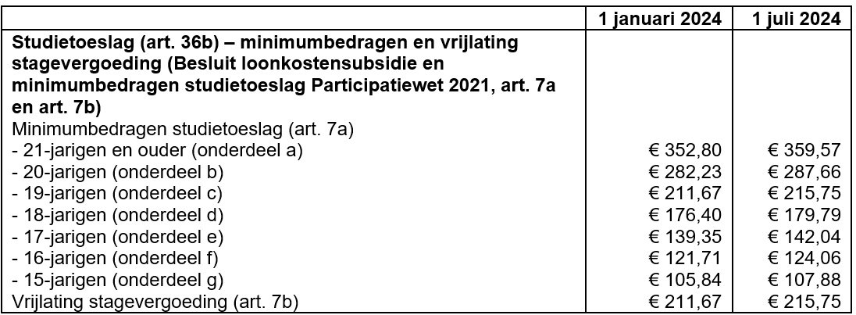

Bescherming van persoonsgegevens
In dit onderzoek is gebruik gemaakt van integrale gegevens uit transactiebestanden van de Bijstandsuitkeringenstatistiek (BUS). De bedragen in de tabellen zijn afgerond op honderdtallen, afgezien van de gemiddelde en mediane maandbedragen. Die zijn afgerond op tientallen net als het aantal personen. In tabel 3, als het aantal personen afgerond is op 0, dan wordt het bijbehorende bedrag niet getoond.

Privacy
Het CBS is het statistisch bureau van Nederland dat onafhankelijk onderzoek uitvoert. Het CBS werkt bij elk onderzoek met strenge eisen om data op een veilige manier te verwerven, te verwerken en te publiceren en is transparant over de manier van werken en de methodieken.
Het CBS verzamelt gegevens van natuurlijke personen, bedrijven en instellingen. Dit is wettelijk vastgelegd in de CBS-wet en de Algemene Verordening Gegevensbescherming (AVG). Identificerende persoonskenmerken worden na ontvangst direct gepseudonimiseerd. Hierdoor kan het onderzoek alleen worden uitgevoerd op gegevens met een pseudosleutel. Bij publicatie zorgt het CBS er bovendien voor dat natuurlijke personen of bedrijven niet herkenbaar of herleidbaar zijn. Ook hanteert het CBS diverse maatregelen tegen diefstal, verlies of misbruik van persoonsgegevens. Het CBS levert geen herkenbare gegevens aan derden, ook niet aan andere overheidsinstellingen. Wel kunnen sommige (wetenschappelijke) instellingen onder strenge voorwaarden toegang krijgen tot gegevens met pseudosleutel op persoons- of bedrijfsniveau. Dit noemen we microdata. Voor meer informatie, zie onze website:
www.cbs.nl/privacy

